Print Service
局域网打印机服务安全访问配置

背景

 | 根据当代浏览器的安全策略，当使用 HTTPS 协议访问一个 Web 页面时，这个页面请求的所有资源也必须过 HTTPS 协议访问。
 | 否则，访问这些链接时浏览器将会报错，并将错误输出到控制台（页面无任何反映）。
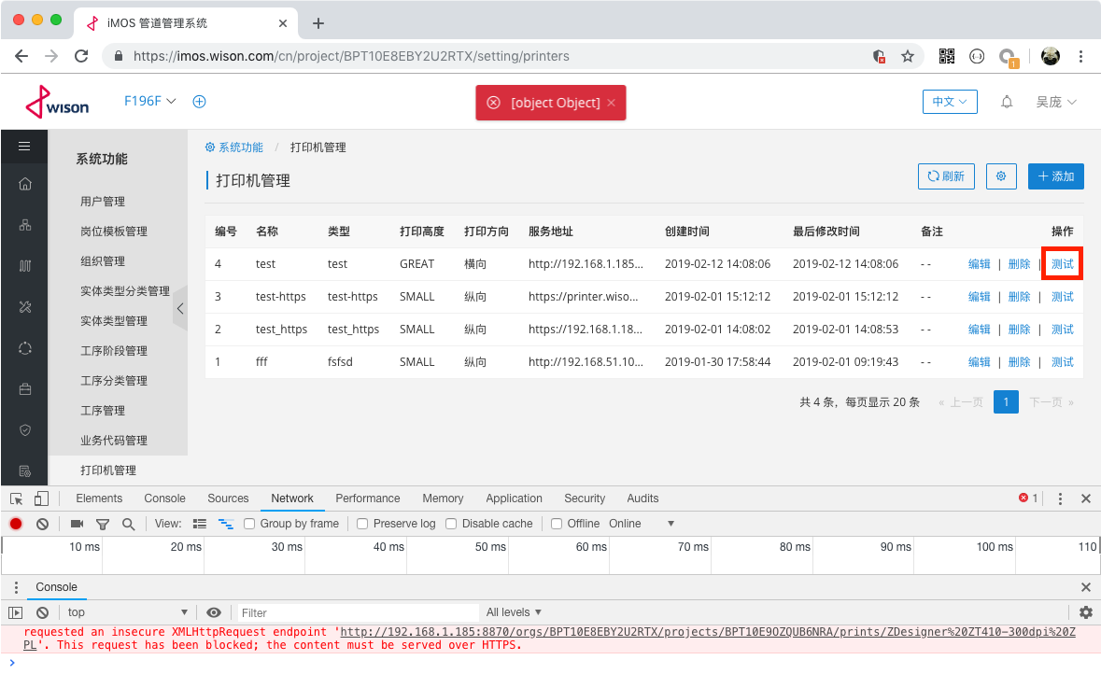

 | 由于公网上的 iMOS 服务使用的是 HTTPS 链接，部署于局域网的打印服务必须也支持 HTTPS 协议才能正常使用。

 | 虽然可以使用自签名证书[1]实现 HTTPS 服务，但是存在以下问题：

 |  | • | 第一次访问时浏览器仍然会在控制台输出错误
 |  | • | 用户手动将链接输入到地址栏访问后需要经过一系列操作才可通过浏览器访问
 |  | • | 如果使用部署于其他服务器的打印服务则需要重新执行以上操作
 |  | • | 之后虽然可以直接访问，但原页面由于访问了不安全的链接而会被浏览器标记为不安全

需要解决的问题及解决方案

 | 需要解决的问题 |  |  | 解决方案
 | 通过 HTTPS 协议访问打印服务 |  |  | 在提供打印服务的局域网服务器上通过 NginX 提供 HTTPS 服务，并将客户端请求转发给打印服务
 | SSL 证书是与域名绑定的 |  |  | 在客户机上配置 hosts 文件，添加域名与 IP 地址的映射关系

在局域网服务器上启动打印服务

 | 将打印服务的 JAR 文件 wison-prints-0.0.1-SNAPSHOT.jar 放置到局域网服务器的 C:\var\www\wison\ 路径下，并在命令行执行以下命令：

 |  | cd C:\var\www\wison\
 |  | java -Xms512m -Xmx512m -jar wison-prints-0.0.1-SNAPSHOT.jar

在局域网服务器上安装并配置 NginX

 | 访问以下网址，下载 Windows 下的 NginX 安装包：

 |  | http://nginx.org/en/download.html

 | 解压缩下载的压缩包，假设目标路径为 C:\usr\nginx\，编辑 C:\usr\nginx\conf\nginx.conf 文件：

 |  | worker_processes 1;
 |  | events {
 |  | worker_connections 1024;
 |  | }
 |  | http {
 |  | include mime.types;
 |  | default_type application/octet-stream;
 |  | sendfile on;
 |  | keepalive_timeout 65;
 |  | include C:/usr/nginx/conf.d/*.conf; |  |  | 添加这一行内容
 |  | }

 | 创建文件夹 C:\usr\nginx\conf.d\imos\，并将证书文件复制到该文件夹中。

 | 在 C:\usr\nginx\conf.d\ 下创建文本文件 imos.conf 并添加以下内容：

 |  | upstream printer.wison.com {
 |  | server 127.0.0.1:8881; |  |  | 8881 为打印服务使用的端口
 |  | }
 |  | server {
 |  | listen 443 ssl;
 |  | server_name printer.wison.com;
 |  | ssl_certificate /usr/nginx/conf.d/imos/_.wison.com.pem;
 |  | ssl_certificate_key /usr/nginx/conf.d/imos/_.wison.com.key;
 |  | location / {
 |  | proxy_pass http://printer.wison.com;
 |  | proxy_next_upstream http_502 http_503 http_504 non_idempotent;
 |  | proxy_set_header X-Real-Ip $remote_addr;
 |  | proxy_set_header X-Forwarded-For $proxy_add_x_forwarded_for;
 |  | proxy_set_header Upgrade $http_upgrade;
 |  | proxy_set_header Connection "upgrade";
 |  | }
 |  | }

 | 打开命令行，执行以下命令：

 |  | cd C:\usr\nginx\
 |  | start nginx

配置客户机的 hosts 文件

 | 编辑客户机的 C:\Windows\System32\drivers\etc\hosts 文件，在文件最后添加以下内容：

 |  | 192.168.54.23 printer.wison.com |  |  | 192.168.54.23 为局域网服务器的 IP 地址

 | 通过浏览器访问以下链接以确认可以正常访问：

 |  | https://printer.wison.com/orgs/ORG/projects/PRJ/demo

参考链接

 | [1] | https://en.wikipedia.org/wiki/Self-signed_certificate

